記入上の注意(裏面)
就労証明書記入上の注意 （自営業以外の方は必ず勤務先に記入をお願いしてください）
裏面

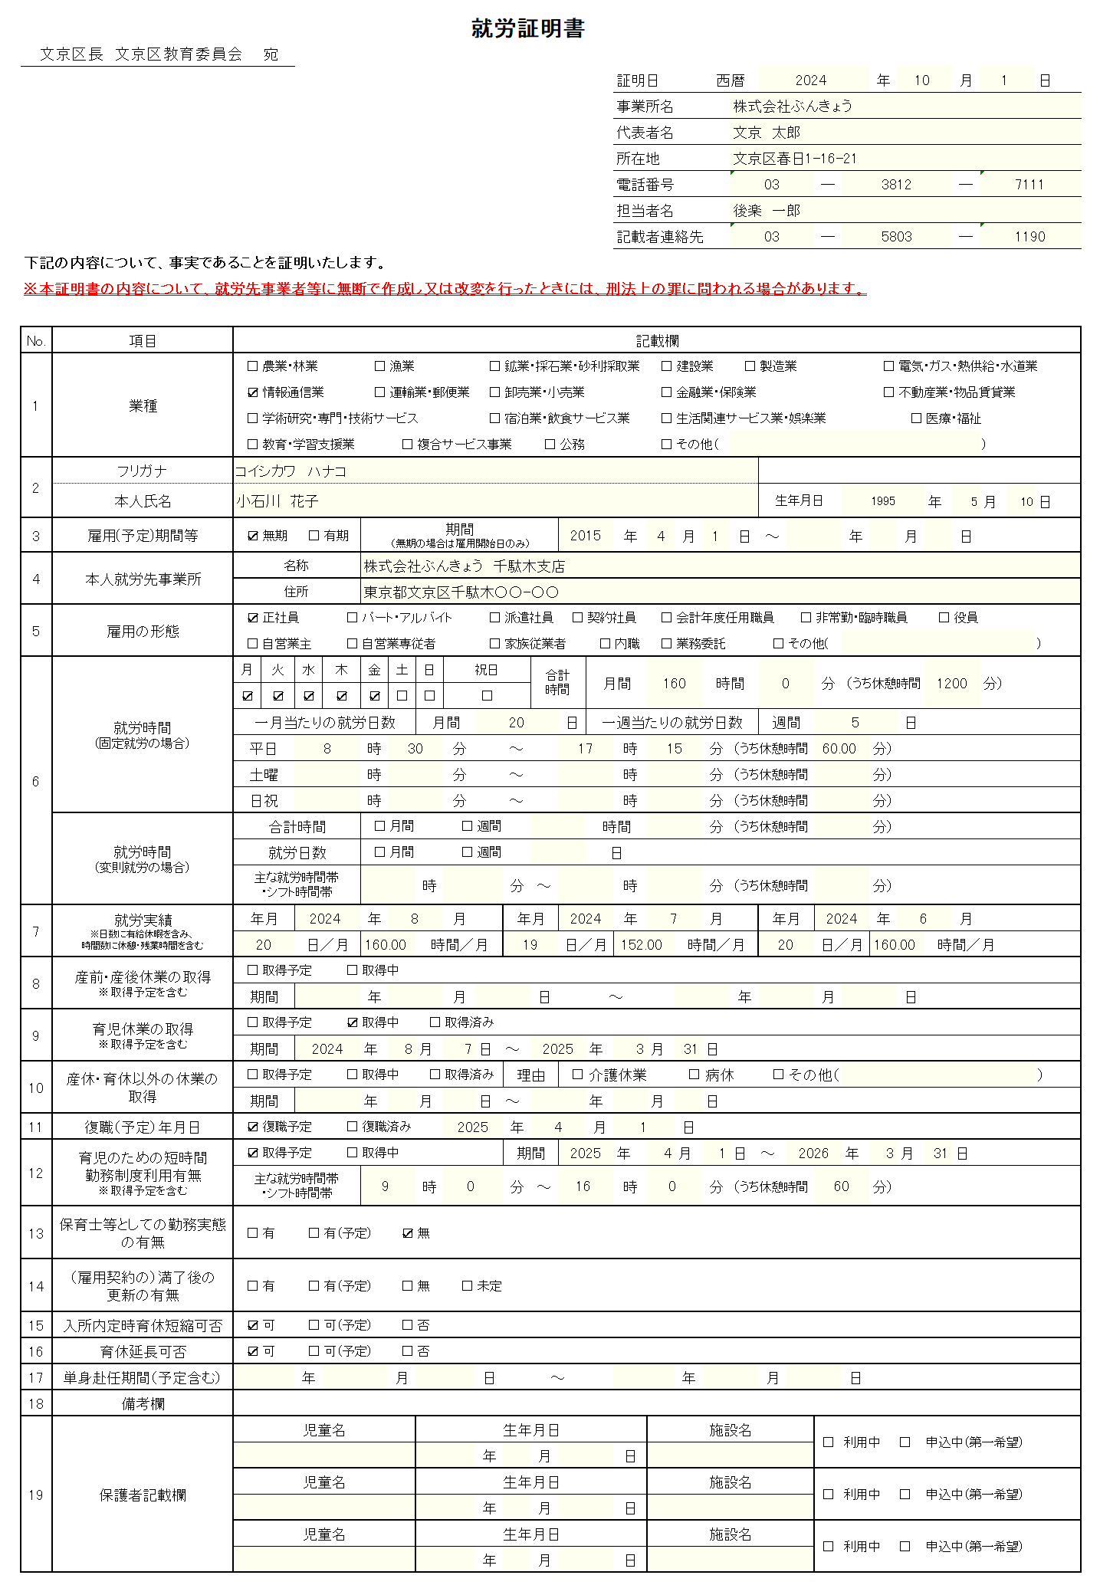

押印は不要です。
有効期限は証明日から３カ月です。

不明な点は記入担当者に照会させていただ
くことがあります。予めご了承ください。

【№３ 雇用期間等】
雇用期間は無期、有期問わず、必ずご記入
ください。
自営業の方は開業日等をご記入ください。

【№５ 雇用の形態】
自営業の方（自営業主・家族従業者等）のうち、
雇用保険に加入されている方は、№1８の備考欄に、
「雇用保険加入有」の旨をご記入ください。

【№６ 就労時間】
取締役等のため、所定労働時間が無い方
（記載が難しい方）は、別紙「就労状況
申告書」を併せてご提出ください。

【№７ 就労実績】
・直近３カ月分を記入してください。産休中・育児休業取得中の
方は、産休に入る前の3カ月（産休に入った月を除く）を記入
してください。
・新規採用で就労実績が無い場合は、空欄で構いません。
・１時間未満の端数（分・秒）は切り上げてください。
・№６の就労時間と比して就労時間が下回る場合は、
その理由を№1８備考欄にご記入ください（例 病気のため７
月は休職しており就労時間が少ない 等）。
・その他、上記以外でも記載できない場合はその旨を備考欄に
ご記入ください。

【№１７】
単身赴任の場合は、その期間をご記入の上、
単身赴任先を№1８備考欄にご記入ください。

【その他注意事項】
・訂正する場合は二重線で訂正してください。修正液、修正テープ、消せるボールペンは使用しないでください。
・記載事項に虚偽があった場合、入園（継続）申請及び認定は無効となります。また、在園者は退園となる場合があります。
・「自営業者（三親等内の親族経営含む）」または「役職（代表取締役等）がある方」は、開業届、謄本（履歴全部証明書）、
資格証明書等のうちいずれか１つを併せてご提出ください。
・「複数勤務の方」、「取締役等のため所定労働時間が無い方（就労証明書に就労時間を記載することが困難な方）」は、勤
務先全ての就労証明書と併せて、別紙「就労状況申告書」の提出が必要となります。
・就労証明書の様式は文京区HPよりダウンロードできます。
・ご不明点がある場合は、別紙「記載要領」・文京区HPの「よくある質問」をご確認ください。
問い合わせ先：文京区幼児保育課入園相談係 TEL：03-5803-1190

よくある質問
申請書ﾀﾞｳﾝﾛｰﾄﾞ

